4.分析
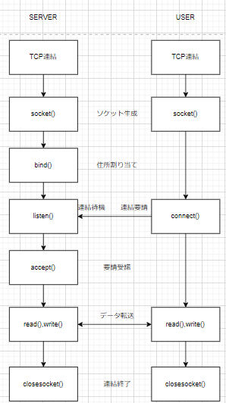
分析段階

1. 要求事項定義書

 | 1.TCP/IP通信を使うこと（後ほど独自のプロトコルを作成するため、抽象クラスを作成すること）
 | 2.クライアントが送信した内容を他のクライアントに送る機能があること
 | 3.クライアントが特定のクライアントに耳打ちチャットができる機能があること
 | 4.チャット内容は画面に表示できること
 | 5.チャット内容にはID、送信時刻、メッセージであること
 | 6.サーバもクライアントにチャット、耳打ちチャットができること
 | 7.サーバの稼働中はコントロール（ボタン、テキストボックスなど）がブロックされないこと
2.技能チャート

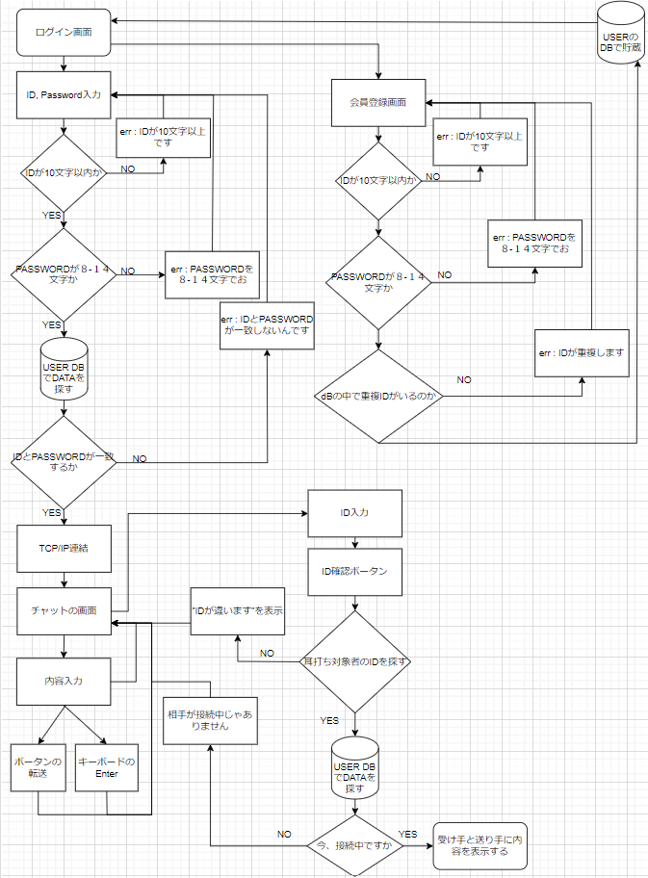

3.プロセス定義書

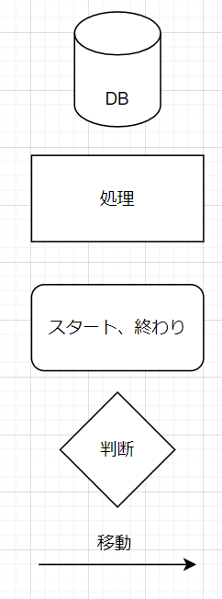

4.TCP/IP

6.処理
初期化処理

・DBオブジェクトを下記の通りに初期化する
 | Server：localhost
 | ID：teco
 | PW：teco

・DBオブジェクトの初期化が失敗した場合、"問題が発生しました。管理者に問い合わせをお願いします"のエラーメッセージを表示する

・ログインボタンにイベントを追加する
 | 内部関数：Login()

2.閉じる

・DBオブジェクトを破棄する

・本画面を閉じる

5.ログイン

・IDのValidationチェックを行う
内部関数：ChatId()

 | ■チェック成功の場合
 | ・何もしない

 | ■チェック失敗の場合
 | ・"IDは10桁以内の英大小文字もしくは数字で入力してください"のエラーメッセージを表示し、処理を終了する

・パスワードのValidationチェックを行う
内部関数：ChatPw()

 | ■チェック成功の場合
 | ・何もしない

 | ■チェック失敗の場合
 | ・"パスワードは8〜14桁の英大小文字もしくは数字で入力してください"のエラーメッセージを表示し、処理を終了する

・下記のSQLでをUSER-TABLEの件数を取得する
 | SELECT COUNT(*) FROM USER WHERE ID = '入力したID' AND PW = '入力したPW' AND MODE = '管理者'

 | ■件数が1の場合
 | ・チャット管理画面に遷移する
 | 内部関数：ChatMain()

 | ■上記以外
 | ・"ID、PWが間違いました"のエラーメッセージを表示する

内部関数：ChatId()
 |  |  |  | 引数：入力したID(string)
 |  |  |  | 戻り値：true(チェックOK)、false(チェックNG)

・文字数が10桁を超えた場合、falseをリターンする

・文字列に数字、英大小文字以外の文字がある場合、falseをリターンする

・trueをリターンする

内部関数：ChatPw()
 |  |  |  | 引数：入力したPW(string)
 |  |  |  | 戻り値：true(チェックOK)、false(チェックNG)

・文字数が8~14桁でない場合、falseをリターンする

・文字列に数字、英大小文字以外の文字がある場合、falseをリターンする

・trueをリターンする

内部関数：ChatMain()

・画面番号を下記のSQLで取得する
 | SELECT DispNo FROM DispInfo WHERE Name = 'チャット管理'

 | ■取得できない場合
 | "問題が発生しました。管理者に問い合わせをお願いします"のエラーメッセージを表示し、処理を終了する

・画面を表示する
 | 共通関数：ChatByDispNo()

内部関数：TcpServer()

・初期化処理
 | server = null;
 | socket = null;
 | int counter = 0;
 | string date;
 | map<object,string> list = new map<object,string>();

・技本的で初期化

■Type
 | TcpListener = server
 | TcpClient = socket
 | int = counter
 | string = date
 | map = list

内部関数：Thread()

 | Thread thread = new Thread(socket);
 | thread.lsBackground = true;
 | thread.Start();
・スレッド生成

内部関数：socket()

 | server = new TcpListener(IPAddress.Any,9999)
 | socket = default(TcpClient);
 | server.Start();

 | while(true)
 | socket = server.AcceptTcpClient();
 | NetworkStream stream = socket.GetStream();
 | byte[] buffer = new byte[1024];
 | int bytes = stream.Read(buffer,0,buffer.Length);
 | string name = Encoding.Unicode.GetString(buffer,0,bytes);
 | name = name.Substring(0,name.IndexOf("$"));
 | list.add(socket,name);
 | SendMessageAll(name + " 様が入場いたしました。", "", false);
 | handelClient = new handleClient();
 | handelClient.OnReceived += new handleClient.MessageDisplayHandler(OnReceived);
 | handelClient.OnDisconnected += new handleClient.DisconnectedHandler(h_client_OnDisconnected);

 | socket.Close
 | server.Stop

・サーバを作る
 | server = new TcpListener(IPAddress.Any,9999)
・ソケット接続許可
 | socket = server.AcceptTcpClient();
・ソケットをリストで追加
 | list.add(socket,name);
・サーバが入る場合、ユーザーが利用したとfalseで表示する
 | SendMessageAll(name + " 様が入場いたしました。", "", false);
・サーバクライアントで追加
 | handelClient = new handleClient();
・利用したソケットとサーバ終了
 | socket.Close
 | server.Stop

内部関数：h_client_OnDisconnected(TcpClient socket)

・条件文
if(list.ContainsKey(socket))
 | list.Remove(socket)
· TcpServerClassのsocket接続解除

内部関数：OnReceived(string msg, string name)

・条件文
if(message.Equals("leaveChat"))
 | string displayMessage = "leave user : " + name;
 | DisplayText(displayMessage);
 | SendMessageAll("leaveChat", name, true);
else
 | string displayMessage = "From client : " + name + " : " + msg;
 | DisplayText(displayMessage);
 | SendMessageAll("leaveChat", name, true);
· ユーザーが終了したらifが反応
 | if(message.Equals("leaveChat"))
· ユーザーがずっと利用したらelseが反応
 | else

内部関数：SendMessageAll(string msg, string name, bool flag)

・リストの内容をforeachで見る
foreach (var pair in clientList)
 | date = DateTime.Now.ToString("yyyy.MM.dd. HH:mm:ss");
 | TcpClient = pair.Key as TcpClient;
 | NetworkStream = TcpClient .GetStream();
 | byte[] buffer = null;

 | if(flag)
 |  | if(message.Equals("leaveChat")
 |  |  | buffer = Encoding.Unicode.GetBytes(name + "様が退場しました。");
 |  | else
 |  |  | buffer = Encoding.Unicode.GetBytes("[ " + date + " ] " + name + " : " + msg);
 | else
 |  | buffer = Encoding.Unicode.GetBytes(msg);
 | NetworkStream.Write(buffer,0,buffer.Length);
 | NetworkStream._Flush();

・条件文
 | if(flag)
 | ■tureとfalseの条件文
 | ・内部条件文
 |  | if(message.Equals("leaveChat")

 |  |  | ■ユーザーが終了したら
 |  |  | buffer = Encoding.Unicode.GetBytes(name + "様が退場しました。");

 |  | else

 |  |  | ■ユーザーが利用中したら
 |  |  | buffer = Encoding.Unicode.GetBytes("[ " + date + " ] " + name + " : " + msg);
 | else
 |  | buffer = Encoding.Unicode.GetBytes(message);

· ネットワークでバッファ書き
 | NetworkStream.Write(buffer,0,buffer.Length);

内部関数：DisplayText(string text)

if (textBox1.InvokeRequired)
 | textBox1.BeginInvoke(new MethodInvoker(delegate{ textBox1.AppendText(text + Environment.NewLine); }));
else
 | textBox1.AppendText(text + Environment.NewLine);

· サーバ画面で表示

内部関数：TcpServerClass()

・初期化処理
 | socket = null;
 | list = null;

■Type
 | TcpClient = socket
 | Dictionary<Tcpclient, string> = list

内部関数：startClient(TcpClient ,Dictionary<Tcpclient, string>)

 | this.TcpClient = TcpClient
 | this.Dictionary = Dictionary

 | Thread = new Thread(doChat);
 | Thread .IsBackground = true;
 | Thread.Start();

内部関数：delegate void MessageDisplayHandler(string msg,string name)

・呼び出しする場合

内部関数：event MessageDisplayHandler OnReceived

・イベント作動時のメソッド呼び出し

内部関数：delegate void DisconnectedHandler(TcpClient socket)

・呼び出しする場合

内部関数：event DisconnectedHandler OnDisconnected

・イベント作動時のメソッド呼び出し

内部関数：doChat()

・初期化処理
 | NetworkStream stream = null;
■Type
 | NetworkStream = stream

 | byte[] buffer = new byte[1024];
 | string msg = string.Empty;
 | int bytes = 0;
 | int MsgCount = 0;
■Type
 | byte[] = buffer
 | string =msg
 | int = bytes
 | int = MsgCount

 | while(true)
 |  | stream = ｓocket.GetStream();
 |  | bytes = stream.Read(buffer, 0, buffer.Length);
 |  | msg = Encoding.Unicode.GetString(buffer, 0, bytes);
 |  | msg = msg.Substring(0, msg.IndexOf("$"));
 | ・条件文
 |  | if(OnReceived != null)
 |  |  | OnReceived(msg, list[socket].ToString());

■ソケットのエラーが発生場合
 | chtch(socketEx)
 | ・条件文
 | if(socket != null)
 | ・内部条件文
 |  | if(OnDisconnected != null)
 |  |  | OnDisconnected(ｓocket);
 |  | socket.Close
 |  | stream.Close

· ソケットでエラーが発生する場合
 | chtch(socketEx)
· ソケットの値がNULLの場合
 | if(OnDisconnected != null)
· OnDisconnectedの値がNULLの場合
 | OnDisconnected(ｓocket);
 | socket.Close
 | stream.Close

■以外のエラーが発生場合
 | catch (Exception)
 | ・条件文
 | if (ｓocket != null)
 | ・内部条件文
 |  | if (OnDisconnected != null)
 |  |  | OnDisconnected(ｓocket)；
 |  | socket.Close
 |  | stream.Close

· 以外のエラーが発生する場合
 | catch (Exception)
· ソケットの値がNULLの場合
 | if (ｓocket != null)
· OnDisconnectedの値がNULLの場合
 | OnDisconnected(ｓocket);
 | socket.Close
 | stream.Close

内部関数：TcpClient()

・初期化処理
 | TcpClient = new TcpClient();
 | NetworkStream = default(NetworkStream)
 | string msg = string.Empty;

内部関数：Form2()

・初期化処理
 | InitializeComponent();

内部関数：private void Form2_Load(object sender, EventArgs e)

 | try
 | socket.Connect("192.168.0.31",9999);
 | stream = socket.GetStream();
 | chtch
 | MessageBox.Show(”サーバーが実行中じゃありません。”、”連結失敗”）；
 | Application.Exit();

 | message = "チャットサーバに連結できました。"；
 | DisplayText(msg);

 | byte[] buffer = Encoding.Unicode.GetBytes(Form1.name+"$");
 | stream.Write(buffer, 0, buffer.Length);
 | stream.Flush();

 | Thread = new Thread(GetMessage);
 | Thread.IsBackground = true;
 | Thread.Start();

· 接続IPおよびポート
 | socket.Connect("192.168.0.31",9999);

■接続エラーが発生
 | MessageBox.Show(”サーバーが実行中じゃありません。”、”連結失敗”）；
 | Application.Exit();
■接続エラーがない場合
 | message = "チャットサーバに連結できました。"；
 | DisplayText(msg);

■メッセージスレッド生成
 | Thread = new Thread(GetMessage);
 | Thread.IsBackground = true;
 | Thread.Start();

内部関数：private void button1_Click(object sender, EventArgs e)

 | textBox.Focus();
 | byte[] buffer = Encoding.Unicode.GetBytes(textBox2.Text+"$");
 | stream.Write(buffer, 0, buffer.Length);
 | stream.Flush();
 | textBox.Text="";

■メッセージ転送
 | byte[] buffer = Encoding.Unicode.GetBytes(textBox2.Text+"$");
 | stream.Write(buffer, 0, buffer.Length);
 | stream.Flush();

■初期化処理
 | textBox.Text="";

内部関数：private void GetMessage()

 | while(true)
 |  | stream = socket.GetStream();
 |  | int buffersize= socket.ReceiveBufferSize;
 |  | byte[] buffer = new byte[buffersize]；
 |  | int bytes = stream.Read(buffer,0,buffer.Length);

 |  | string msg = Encoding.Unicode.GetString(buffer,0,bytes);
 |  | DisplayText(msg);

■ソケットの連結
 | stream = socket.GetStream();

■ソケットにbufferのsizeをくれる
 | buffersize= socket.ReceiveBufferSize;

■受け取ったbufferを配列に収める
 | byte[] buffer = new byte[buffersize]；
■bytesの内容をユニコードで変更してmsgに収める
 | string msg = Encoding.Unicode.GetString(buffer,0,bytes);
 | DisplayText(msg);

内部関数：private void DisplayText(string text)

 | if (textBox1.InvokeRequired)
 |  | textBox1.BeginInvoke(new MethodInvoker(delegate{ textBox1.AppendText(text + Environment.NewLine); }));
 | else
 |  | textBox1.AppendText(text + Environment.NewLine);

 | · サーバ画面で表示

内部関数：private void textBox2_KeyUp(object sender, KeyEventArgs e)

 | ・条件文
 | if (e.KeyCode == Keys.Enter)
 |  | button=Click(this,e);

 | · キーボードのEnterを入力した場合
 | if (e.KeyCode == Keys.Enter)
 |  | button=Click(this,e);

内部関数：private void Form2_FormClosing(object sender, FormClosingEventArgs e)

 | byte[] buffer = Encoding.Unicode.GetBytes("leaveChat" + "$");
 | stream.Write(buffer,0,buffer.Length);
 | stream.Flush();
 | Application.Exit();
 | Environment.Exit(0);

· ユーザーが終了した場合
 | byte[] buffer = Encoding.Unicode.GetBytes("leaveChat" + "$");
 | ■”leaveChat" をもらった場合
 |  | 反応するメッソード
 |  | · private void OnReceived(string message, string user_name)
 |  | · public void SendMessageAll(string message, string user_name, bool flag)
 | ■内容を貯蔵
 |  | stream.Write(buffer,0,buffer.Length);
 |  | stream.Flush();
 | ■自分のスレッドと利用したメソッドの終了
 |  | Application.Exit();
 |  | Environment.Exit(0);

7.TTL-0001
 |  | Function Design

 |  |  |  |  |  |  |  |  |  |  |  |  | Screen ID |  |  |  | TTL-0001

 |  |  |  |  |  |  |  |  |  |  |  |  | 大分類 |  |  |  | login

 |  |  |  |  |  |  |  |  |  |  |  |  | 中分類 |  |  |  | login

 |  |  |  |  |  |  |  |  |  |  |  |  | Page Title |  |  |  | login画面

 | Flowchart

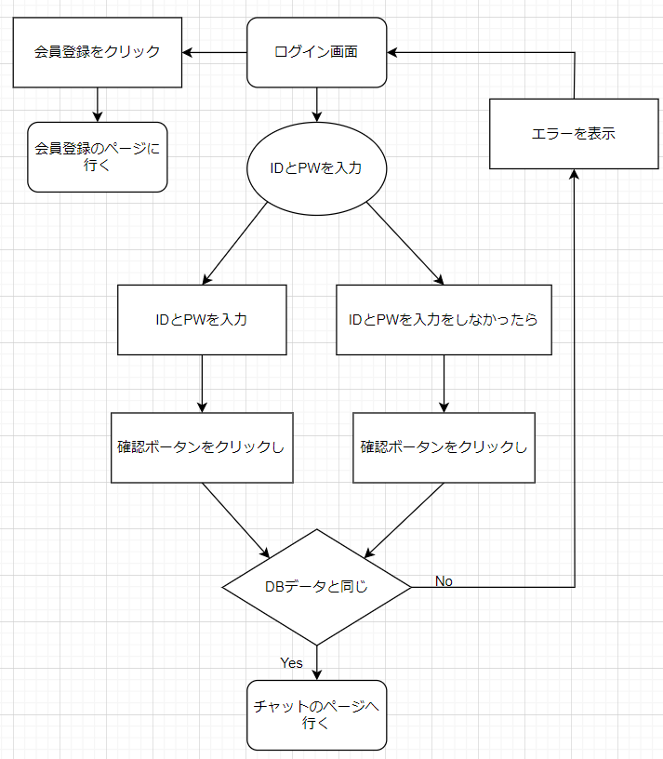

 | 予約
 | [INPUT] ID入力
 | [INPUT] PW入力
 | [Button] 会員登録ボータン
 | [Button] 確認ボータン

 | Policy

 | 大分類 |  |  | 中分類 |  | 内容 |  |  |  |  |  |  |  |  |  |  |  |  |  |  | 備考
 | Login画面 |  |  | タイトル |  | ・デフォルトで「本チャット」を表示
 |  |  |  | 閉じる |  | ・デフォルトで「閉じるクリックし」画面が閉じる
 |  |  |  | [INPUT] ID入力 |  | ・デフォルトで「空きスペース」を表示
 |  |  |  |  |  | ・デフォルトの「クリックしフォーカスを持つ」フォーカスした時入力ができる
 |  |  |  |  |  | ・デフォルトの「別の部分をクリックし」フォーカスを忘れて入力が不可能
 |  |  |  | [INPUT] PW入力 |  | ・デフォルトで「空きスペース」を表示
 |  |  |  |  |  | ・デフォルトの「クリックしフォーカスを持つ」フォーカスした時入力ができる
 |  |  |  |  |  | ・デフォルトの「別の部分をクリックし」フォーカスを忘れて入力が不可能
 |  |  |  | [Button] 会員登録ボータン |  | ・クリックし会員登録ページで行く
 |  |  |  | [Button] 確認ボータン |  | ・クリックしIDとPWがデータと一致したらチャットのページに行く
 |  |  |  |  |  | ・クリックしIDとPWがデータと一致しなったらエラーを表示
 |  |  |  |  |  | ・クリックしIDのデータが一致しなったらエラーを表示
 |  |  |  |  |  | ・クリックしPWのデータが一致しなったらエラーを表示

 | Permission

 | 大分類 |  |  | 中分類 |  | 使用者 |  |  |  | Select |  | Update |  |  | Delete |  |  | Create |  | 備考
 | Login画面の 会員情報接近 |  |  | [Input] ID入力 [Input] PW入力 [Button] 会員登録ボータン [Button] 確認ボータン |  | 管理者 |  |  |  | ○ |  | X |  |  | X |  |  | X

 |  |  |  |  |  | 顧客 |  |  |  | ○ |  | X |  |  | X |  |  | X

 | UI Design

Page Title |  |  | 本チャット - Login |  |  |  |  | Screen ID |  |  | TTL-0001 |  |  | Author |  | 文住現 |  |  | Description
Screen Path |  |  | Login |  |  |  |  |  |  |  |  |  |  | Date |  | 2023. 05. 10 |  |  | 1 | タイトルを表示
 |  |  |  | Login |  |  |  |  |  |  |  |  |  |  |  |  |  |  | 2 | 閉じる
 |  |  |  |  |  |  |  |  |  |  |  |  |  |  |  |  |  |  | 3 | ID入力
①タイトル ②閉じる ③ID入力 ④PW入力 ⑤会員登録ボータン ⑥確認ボータン |  |  |  |  |  |  |  |  |  |  |  |  |  |  |  |  |  |  | 4 | PW入力
 |  |  |  |  |  |  |  |  |  |  |  |  |  |  |  |  |  |  | 5 | 会員登録ボータン
 | 本チャット - Login |  |  |  |  |  |  |  |  |  |  |  |  |  |  |  |  | Ｘ | 6 | 確認ボータン
1
2
 |  |  |  |  |  |  |  |  |  |  |  |  |  |  |  |  |  |  | 7
 |  |  |  |  |  |  |  |  |  |  |  |  |  |  |  |  |  |  | 8
 |  |  |  |  |  | Login |  |  |  |  |  |  |  |  |  |  |  |  | 9
3
 |  |  |  |  |  |  |  |  |  |  |  |  |  |  |  |  |  |  | 10
 |  |  |  |  |  |  |  |  |  |  |  |  |  |  |  |  |  |  | 11
 |  |  |  |  |  |  |  |  |  |  |  |  |  |  |  |  |  |  | 12
 |  |  |  |  | ID |  | :
4
 |  |  |  |  |  |  |  |  |  |  |  |  |  |  |  |  |  |  | Check Point

5
6
 |  |  |  |  | PW |  | :

会員登録
確認
 |  |  |  |  |  |  |  |  |  |  |  |  |  |  |  |  |  |  | Related ID
 |  |  |  |  |  |  |  |  |  |  |  |  |  |  |  |  |  |  | TTL-0001

 | Validation

 | 必修入力項目
 | No. |  | 状況 |  |  |  |  |  | メッセージ |  |  |  |  |  |  | 処理シナリオ
 | 1 |  | IDを長くて入力する |  |  |  |  |  | 数字及び英小、大文字のみ入力可能10桁まで入力可能 |  |  |  |  |  |  | エラーを表示する
 | 2 |  | 特殊文字が入力する |  |  |  |  |  | 数字及び英小、大文字のみ入力可能10桁まで入力可能 |  |  |  |  |  |  | エラーを表示する
 | 3 |  | PWが８－１４文字がないなら |  |  |  |  |  | 8～14桁の文字を入力可能 数字及び英小、大文字のみ入力可能 |  |  |  |  |  |  | エラーを表示する
 | 4
 | 5
 | 6
 | 7
 | 8
 | 9
 | 10
 | 11

 | 有効性チェック
 | No. |  | 状況 |  |  |  |  |  | メッセージ |  |  |  |  |  |  | 処理シナリオ
 | 1 |  | 入力した値がない場合はアラーム表示 |  |  |  |  |  | ID、PWが間違いました |  |  |  |  |  |  | エラーを表示する
 | 2
 | 3
 | 4
 | 5

8.TTL-1001
 |  | Function Design

 |  |  |  |  |  |  |  |  |  |  |  |  | Screen ID |  |  |  | TTL-1001

 |  |  |  |  |  |  |  |  |  |  |  |  | 大分類 |  |  |  | 会員登録

 |  |  |  |  |  |  |  |  |  |  |  |  | 中分類 |  |  |  | 会員登録

 |  |  |  |  |  |  |  |  |  |  |  |  | Page Title |  |  |  | 会員登録画面

 | Flowchart

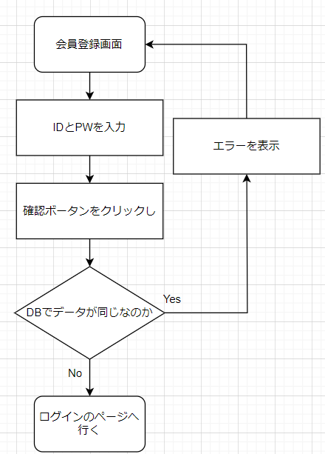

 | 予約
 | [INPUT] ID入力
 | [INPUT] PW入力
 | [Button] 会員加入ボータン

 | Policy

 | 大分類 |  |  | 中分類 |  | 内容 |  |  |  |  |  |  |  |  |  |  |  |  |  |  | 備考
 | 会員登録画面 |  |  | タイトル |  | ・デフォルトで「本チャット」を表示
 |  |  |  | 閉じる |  | ・デフォルトで「閉じるクリックし」画面が閉じる
 |  |  |  | [INPUT] ID入力 |  | ・デフォルトで「空きスペース」を表示
 |  |  |  |  |  | ・デフォルトの「クリックしフォーカスを持つ」フォーカスした時入力ができる
 |  |  |  |  |  | ・デフォルトの「別の部分をクリックし」フォーカスを忘れて入力が不可能
 |  |  |  | [INPUT] PW入力 |  | ・デフォルトで「空きスペース」を表示
 |  |  |  |  |  | ・デフォルトの「クリックしフォーカスを持つ」フォーカスした時入力ができる
 |  |  |  |  |  | ・デフォルトの「別の部分をクリックし」フォーカスを忘れて入力が不可能
 |  |  |  | [Button] 確認ボータン |  | ・クリックしIDとPWがデータの中でいないならログインのページに行く
 |  |  |  |  |  | ・クリックしIDとPWがデータの中であったらエラーを表示
 |  |  |  |  |  | ・クリックしIDが10桁以上ならエラーを表示
 |  |  |  |  |  | ・クリックしPWが8 - 12桁じゃなかったららエラーを表示

 | Permission

 | 大分類 |  |  | 中分類 |  | 使用者 |  |  |  | Select |  | Update |  |  | Delete |  |  | Create |  | 備考
 | 会員登録画面の 会員情報接近 |  |  | [Input] ID入力 [Input] PW入力 [Button] 確認ボータン |  | 管理者 |  |  |  | X |  | X |  |  | X |  |  | ○

 |  |  |  |  |  | 顧客 |  |  |  | X |  | X |  |  | X |  |  | ○

 | UI Design

Page Title |  |  | 本チャット - 会員登録 |  |  |  |  | Screen ID |  |  | TTL-1001 |  |  | Author |  | 文住現 |  |  | Description
Screen Path |  |  | 会員登録 |  |  |  |  |  |  |  |  |  |  | Date |  | 2023. 05. 10 |  |  | 1 | タイトルを表示
 |  |  |  | 会員登録 |  |  |  |  |  |  |  |  |  |  |  |  |  |  | 2 | 閉じる
 |  |  |  |  |  |  |  |  |  |  |  |  |  |  |  |  |  |  | 3 | ID入力
①タイトル ②閉じる ③ID入力 ④PW入力 ⑤確認ボータン |  |  |  |  |  |  |  |  |  |  |  |  |  |  |  |  |  |  | 4 | PW入力
 |  |  |  |  |  |  |  |  |  |  |  |  |  |  |  |  |  |  | 5 | 確認ボータン
 | 本チャット - 会員登録 |  |  |  |  |  |  |  |  |  |  |  |  |  |  |  |  | Ｘ | 6
1
2
 |  |  |  |  |  |  |  |  |  |  |  |  |  |  |  |  |  |  | 7
 |  |  |  |  |  |  |  |  |  |  |  |  |  |  |  |  |  |  | 8
 |  |  |  |  |  | 会員登録 |  |  |  |  |  |  |  |  |  |  |  |  | 9
3
 |  |  |  |  |  |  |  |  |  |  |  |  |  |  |  |  |  |  | 10
 |  |  |  |  |  |  |  |  |  |  |  |  |  |  |  |  |  |  | 11
 |  |  |  |  |  |  |  |  |  |  |  |  |  |  |  |  |  |  | 12
 |  |  |  |  | ID |  | :
4
 |  |  |  |  |  |  |  |  |  |  |  |  |  |  |  |  |  |  | Check Point

５
 |  |  |  |  | PW |  | :

確認
 |  |  |  |  |  |  |  |  |  |  |  |  |  |  |  |  |  |  | Related ID
 |  |  |  |  |  |  |  |  |  |  |  |  |  |  |  |  |  |  | TTL-1001

 | Validation

 | 必修入力項目
 | No. |  | 状況 |  |  |  |  |  | メッセージ |  |  |  |  |  |  | 処理シナリオ
 | 1 |  | IDを長くて入力する |  |  |  |  |  | 数字及び英小、大文字のみ入力可能10桁まで入力可能 |  |  |  |  |  |  | エラーを表示する
 | 2 |  | 特殊文字が入力する |  |  |  |  |  | 数字及び英小、大文字のみ入力可能10桁まで入力可能 |  |  |  |  |  |  | エラーを表示する
 | 3 |  | PWが８－１４文字がないなら |  |  |  |  |  | 8～14桁の文字を入力可能 数字及び英小、大文字のみ入力可能 |  |  |  |  |  |  | エラーを表示する
 | 4
 | 5
 | 6
 | 7
 | 8
 | 9
 | 10
 | 11

 | 有効性チェック
 | No. |  | 状況 |  |  |  |  |  | メッセージ |  |  |  |  |  |  | 処理シナリオ
 | 1 |  | 入力した値がない場合はアラーム表示 |  |  |  |  |  | ID、PWが間違いました |  |  |  |  |  |  | エラーを表示する
 | 2
 | 3
 | 4
 | 5

9.TTL-2001
 |  | Function Design

 |  |  |  |  |  |  |  |  |  |  | Screen ID |  |  |  | TTL-1001

 |  |  |  |  |  |  |  |  |  |  | 大分類 |  |  |  | チャット

 |  |  |  |  |  |  |  |  |  |  | 中分類 |  |  |  | チャット

 |  |  |  |  |  |  |  |  |  |  | Page Title |  |  |  | チャット画面

 | Flowchart

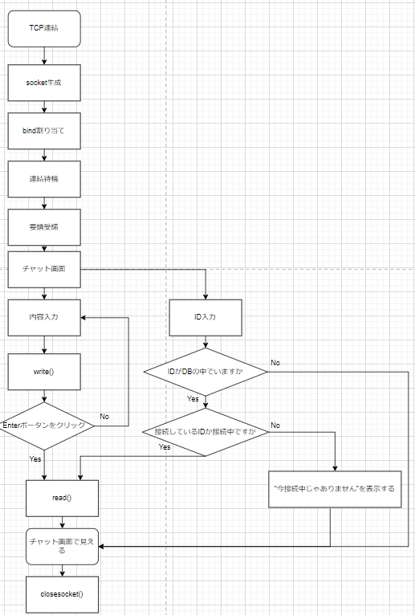

 | 予約
 | [INPUT] ID入力
 | [Button] ID確認ボータン
 | [INPUT] 内容入力
 | [Button] Enterボータン
 | [Field] チャット画面

 | Policy

 | 大分類 |  |  | 中分類 | 内容 |  |  |  |  |  |  |  |  |  |  |  |  |  | 備考
 | Login画面 |  |  | タイトル | ・デフォルトで「本チャット」を表示
 |  |  |  | 閉じる | ・デフォルトで「閉じるクリックし」画面が閉じる
 |  |  |  | [INPUT] ID入力 | ・デフォルトで「空きスペース」を表示
 |  |  |  |  | ・デフォルトの「クリックしフォーカスを持つ」フォーカスした時入力ができる
 |  |  |  |  | ・デフォルトの「別の部分をクリックし」フォーカスを忘れて入力が不可能
 |  |  |  | [Button] ID確認ボータン | ・デフォルトで「ID確認」を表示
 |  |  |  |  | ・クリックしDBでIDを探す
 |  |  |  | [INPUT] 内容入力 | ・デフォルトで「空きスペース」を表示
 |  |  |  |  | ・デフォルトの「クリックしフォーカスを持つ」フォーカスした時入力ができる
 |  |  |  |  | ・デフォルトの「別の部分をクリックし」フォーカスを忘れて入力が不可能
 |  |  |  | [Button] Enterボータン | ・デフォルトで「Enter」を表示
 |  |  |  |  | ・クリックし内容入力した内容をチャット画面で転送
 |  |  |  | [Field]チャット画面 | ・デフォルトで「空きスペース」を表示
 |  |  |  |  | ・参賀した全員に内容を見せてもらう
 |  |  |  |  | ・耳打ちの内容は送り手と受け手しかに見ないんです

 | Permission

 | 大分類 |  |  | 中分類 | 使用者 |  |  | Select |  | Update |  |  | Delete |  |  | Create |  | 備考
 | Login画面の 会員情報接近 |  |  | [Button] Enterボータン | 管理者 |  |  | X |  | X |  |  | X |  |  | ○

 |  |  |  |  | 顧客

 |  |  |  | [Button] ID確認ボータン [Field]チャット画面 [Input] ID入力 [Input] 内容入力 | 管理者 |  |  | ○ |  | X |  |  | X |  |  | X

 |  |  |  |  | 顧客

 | UI Design

Page Title |  |  | 本チャット - チャット |  |  | Screen ID |  |  | TTL-2001 |  |  | Author |  | 文住現 |  |  | Description
Screen Path |  |  | チャット |  |  |  |  |  |  |  |  | Date |  | 2023. 05. 11 |  |  | 1 | タイトルを表示
 |  |  |  | 会員加入 |  |  |  |  |  |  |  |  |  |  |  |  | 2 | 閉じる
 |  |  |  |  |  |  |  |  |  |  |  |  |  |  |  |  | 3 | ID入力
①タイトル ②閉じる ③ID入力 ④ID確認ボータン ⑤内容入力 ⑥Enterボータン ⑦チャット画面 |  |  |  |  |  |  |  |  |  |  |  |  |  |  |  |  | 4 | ID確認ボータン
 |  |  |  |  |  |  |  |  |  |  |  |  |  |  |  |  | 5 | 内容入力
1
2
 | 本チャット - チャット |  |  |  |  |  |  |  |  |  |  |  |  |  |  | Ｘ | 6 | Enterボータン
 |  |  |  |  |  |  |  |  |  |  |  |  |  |  |  |  | 7 | チャット画面
 |  |  |  |  |  |  |  |  |  |  |  |  |  |  |  |  | 8
 |  |  |  |  |  |  |  |  |  |  |  |  |  |  |  |  | 9
 |  |  |  |  |  |  |  |  |  |  |  |  |  |  |  |  | 10
 |  |  |  |  |  |  |  |  |  |  |  |  |  |  |  |  | 11
7
 |  |  |  |  |  |  |  |  |  |  |  |  |  |  |  |  | 12

 |  |  |  |  |  |  |  |  |  |  |  |  |  |  |  |  | Check Point

3
4
5
6
 |  |  |  |  |  |  |  |  |  |  |  |  |  |  |  |  | Related ID
 |  |  |  |  |  |  |  |  |  |  |  |  |  |  |  |  | TTL-2001
ID | ： |  |  | ID確認 |  |  |  |  |  |  |  |  |  |  |  | Enter

 | Validation

 | 必修入力項目
 | No. |  | 状況 |  |  |  | メッセージ |  |  |  |  |  |  | 処理シナリオ
 | 1 |  | IDを違って入力する |  |  |  | チャットでにないIDです |  |  |  |  |  |  | エラーを表示する
 | 2 |  | IDの人が接続中じゃないとき |  |  |  | 相手が接続中じゃありません。 |  |  |  |  |  |  | エラーを表示する
 | 3
 | 4
 | 5
 | 6
 | 7
 | 8
 | 9
 | 10
 | 11

 | 有効性チェック
 | No. |  | 状況 |  |  |  | メッセージ |  |  |  |  |  |  | 処理シナリオ
 | 1 |  | 入力した値がない場合はアラーム表示 |  |  |  | 内容を書いてください。 |  |  |  |  |  |  | エラーを表示する
 | 2
 | 3
 | 4
 | 5

10.画面遷移図
対象画面

ログイン画面

ログイン画面
会員登録画面

 | IDがない場合

会員登録画面
ログイン画面

 | 登録が成功

チャット画面
ログイン画面

 | ログイン成功

